Sheet1
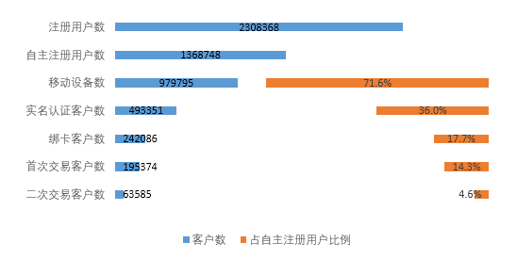
非房产客户 | 冰泉客户 | 非球迷客户 | 169434 | 渠道名称 | 求和项:客户数 | 截止4月29日：
房产客户 | 冰泉客户 | 球迷客户 | 11 | DSP广告平台 | 9600
房产客户 | 冰泉客户 | 非球迷客户 | 2897 | 百度贴吧 | 12
房产客户 | 非冰泉客户 | 非球迷客户 | 16710 | 报纸 | 184
非房产客户 | 冰泉客户 | 球迷客户 | 1330 | 报纸类媒体 | 3719
非房产客户 | 非冰泉客户 | 非球迷客户 | 678580 | 彩信_存量用户 | 72
房产客户 | 非冰泉客户 | 球迷客户 | 49 | 大数据活动推广 | 274
非房产客户 | 非冰泉客户 | 球迷客户 | 6116 | 大数据推送 | 1353
 |  |  |  | 地产地区公司 | 74
 |  |  |  | 短信 | 634
 |  |  |  | 公交站牌 | 546
 |  |  |  | 官网&自有渠道 | 15230
 |  |  |  | 广东体育卫视互动 | 24479
 |  |  |  | 户外媒体 | 692
 |  |  |  | 活动转发 | 2
 |  |  |  | 集团内部资源 | 5
 |  |  |  | 集团内资源 | 238671
 |  |  |  | 集团下属单位及产业集团 | 22
 |  |  |  | 框架广告 | 6075
 |  |  |  | 媒体公众号 | 7738
 |  |  |  | 门户PC端 | 4096
 |  |  |  | 门户WAP | 976
 |  |  |  | 门户客户端 | 23375
 |  |  |  | 其他 | 3
 |  |  |  | 热门APP | 8480
 |  |  |  | 视频广告二维码 | 115
 |  |  |  | 视频网站 | 1016
 |  |  |  | 体育媒体 | 4419
 |  |  |  | 微博移动端 | 20302
 |  |  |  | 微信朋友圈 | 76775
 |  |  |  | 邀请好友 | 164223
 |  |  |  | 应用市场 | 64974
 |  |  |  | 应用市场推广 | 10
 |  |  |  | 自媒体 | 433
 |  |  |  | #N/A | 1
 |  |  |  | 总计 | 678580

